Instruktion
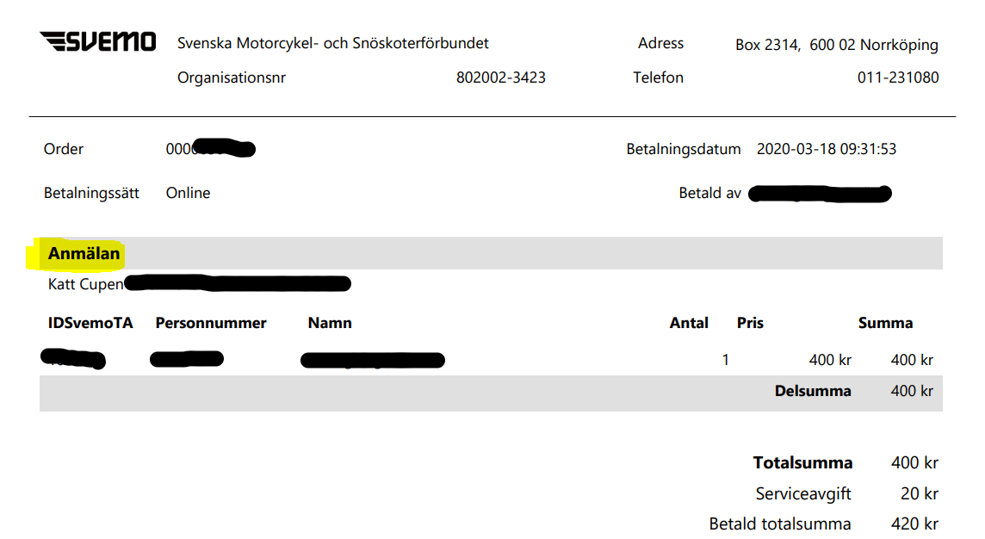
 | REDOVISNING AV KVITTON FÖR STARTAVGIFTER I NATIONELLA TÄVLINGAR

 | Viktigt:
1. | Fullständig redovisning ska vara klubben tillhanda på angiven email adress senast 15 dec samma år som tävlingarna körts. Ingen ersättning utgår om detta inte denna tidsgräns hålls, inte heller om kvitton saknas eller om sammanställningen ej bifogats.
2. | Endast EN utbetalning görs per förare- så se till att sammanställa alla kvitton samtidigt (detta för att hålla administrationen rimlig)
3. | Ersättning utgår endast för starter i Nationella tävlingar.

 | Gör så här:
1. | Ta fram kvittenser från Svemo TA. Om betalning gjorts via Swish ska skärmdump från Swish historiken på betalningen användas, där datum, mottagare och "Referens" syns.
2. | Fyll i fliken "Sammanställning" och dubbelkolla att du inte missat något fält.
3. | Maila denna Excelfil tillsammans med samtliga kvittenser till kansli@arlandamc.se. Utbetalning görs inom närmsta månad därefter.

 | Exempel på kvittens från Svemo TA

